Normograma por Procesos
 |  | NORMOGRAMA POR PROCESOS |  |  |  | Código: GJ-PR-006-FR-016 |  | 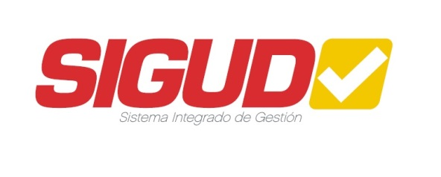
 |  | Macroproceso: Gestión de Recursos |  |  |  | Versión: 01
 |  | Proceso: Gestión Jurídica |  |  |  | Fecha de Aprobación: 17/02/2023

Proceso

IDENTIFICACIÓN DE REQUISÍTOS LEGALES Y/O NORMATIVOS - IDENTIFICACIÓN DEL REQUISÍTO
Macroproceso | Proceso | Clasificación de la Norma | Año | Temática | Expedida por | Interna | Externa | Artículo Aplicable
- | -

 |  | ELABORÓ |  | REVISÓ | APROBÓ
 |  | Nombre: Cargo: Fecha: |  | Nombre: Cargo: Fecha: | Nombre: Cargo: Fecha:

